Alytus
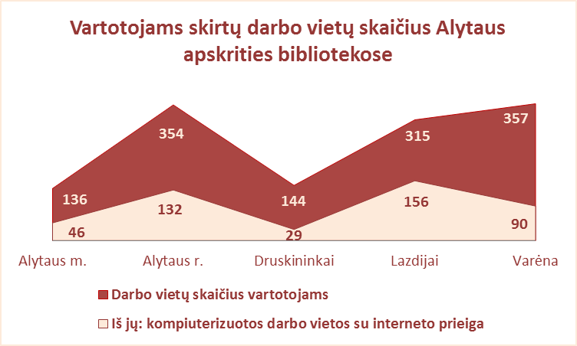
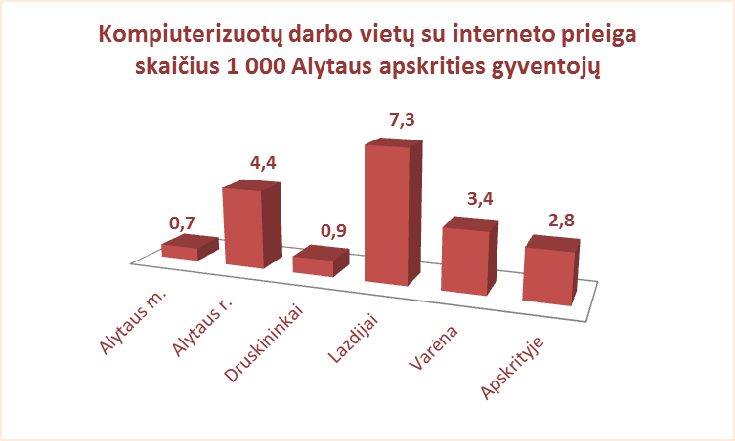
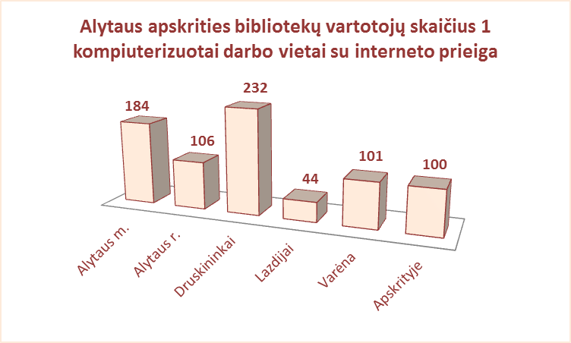
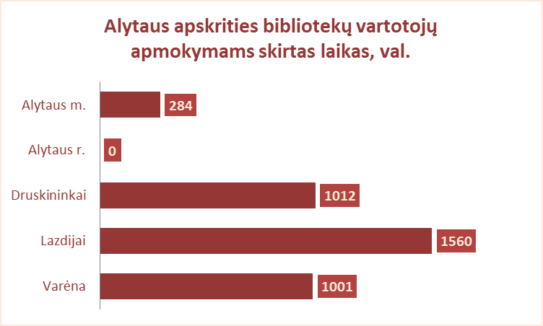
3.12. VARTOTOJAMS SKIRTŲ DARBO VIETŲ SKAIČIUS
ALYTAUS APSKRITIES SAVIVALDYBIŲ VIEŠOSIOSE BIBLIOTEKOSE 2012 M.

Eil. | Savivaldybių | Darbo vietų skaičius vartotojams |  |  |  | Iš jų: kompiuterizuotų darbo vietų skaičius |  |  |  |  |  |  |  |  |  |  |  |  |  | Vartotojų apmokymas
Nr. | viešosios | SVB tinklo b-kose | VB | Miesto fil. | Kaimo fil. | Iš viso |  |  |  | Prijungtų prie tinklo |  |  |  | Su interneto prieiga
 | bibliotekos |  |  |  |  | SVB | VB | Miesto fil. | Kaimo fil. | SVB | VB | Miesto fil. | Kaimo fil. | SVB | VB | Miesto fil. | Kaimo fil. | Vietų sk. 1000 gyvent. | Vartot.sk. 1 vietai | Trukmė (val.) | Lankytojų skaičius

1 | Alytaus m. | 136 | 87 | 49 | X | 46 | 31 | 15 | X | 46 | 31 | 15 | X | 46 | 31 | 15 | X | 0.7 | 184 | 284 | 1172
2 | Alytaus r. | 354 | 41 | 27 | 286 | 138 | 21 | 10 | 107 | 132 | 21 | 10 | 101 | 132 | 21 | 10 | 101 | 4.4 | 106 | 0 | 0
3 | Druskininkai | 144 | 108 | 18 | 18 | 29 | 17 | 4 | 8 | 29 | 17 | 4 | 8 | 29 | 17 | 4 | 8 | 0.9 | 232 | 1012 | 396
4 | Lazdijai | 315 | 61 | 15 | 239 | 161 | 23 | 7 | 131 | 156 | 23 | 7 | 126 | 156 | 23 | 7 | 126 | 7.3 | 44 | 1560 | 0
5 | Varėna | 357 | 93 | X | 264 | 90 | 17 | X | 73 | 90 | 17 | X | 73 | 90 | 17 | X | 73 | 3.4 | 101 | 1001 | 2611
Iš viso: |  | 1306 | 390 | 109 | 807 | 464 | 109 | 36 | 319 | 453 | 109 | 36 | 308 | 453 | 109 | 36 | 308 | 2.8 | 100 | 3857 | 4179

Vilnius
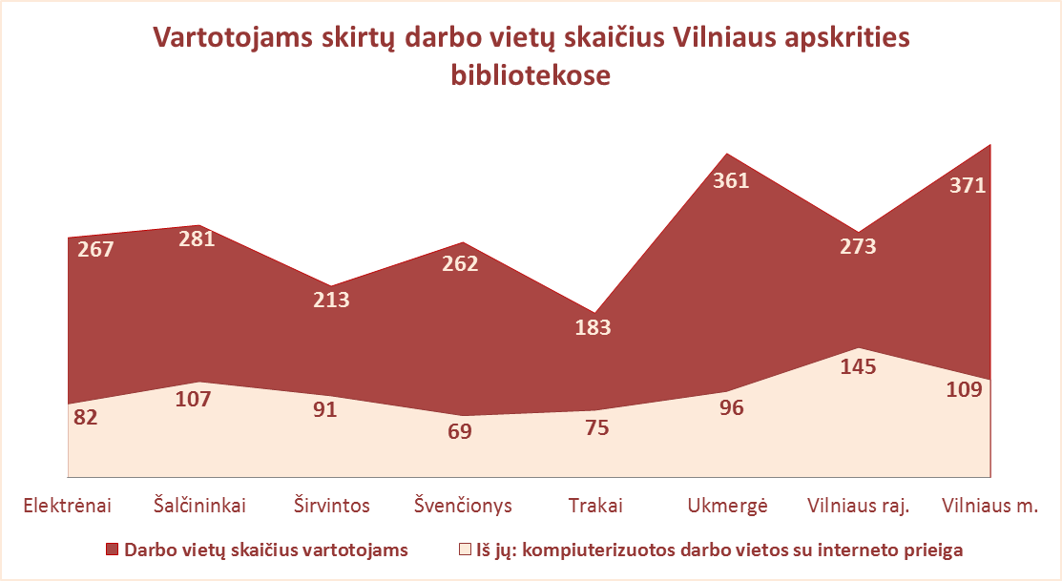
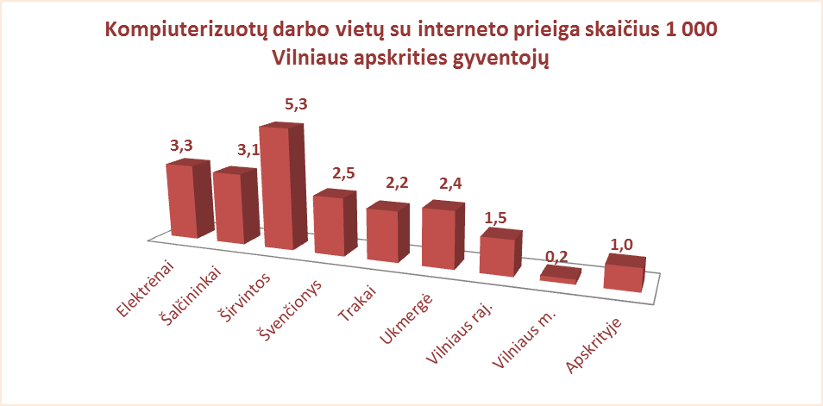
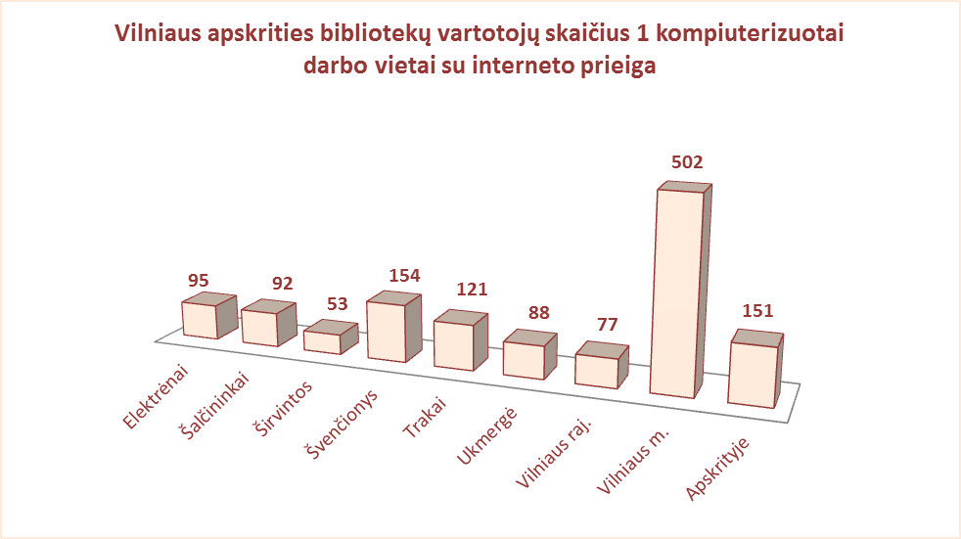
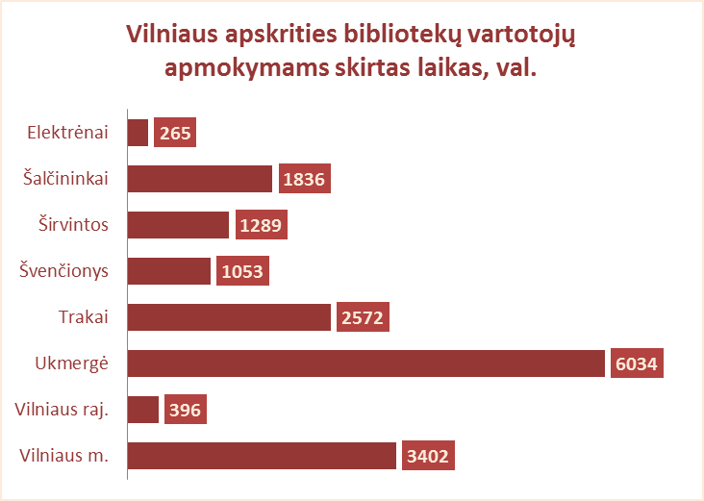
3.12. VARTOTOJAMS SKIRTŲ DARBO VIETŲ SKAIČIUS
VILNIAUS APSKRITIES SAVIVALDYBIŲ VIEŠOSIOSE BIBLIOTEKOSE 2012 M.

Eil. | Savivaldybių | Darbo vietų skaičius vartotojams |  |  |  | Iš jų: kompiuterizuotų darbo vietų skaičius |  |  |  |  |  |  |  |  |  |  |  |  |  | Vartotojų apmokymas
Nr. | viešosios | SVB tinklo b-kose | VB | Miesto fil. | Kaimo fil. | Iš viso |  |  |  | Prijungtų prie tinklo |  |  |  | Su interneto prieiga
 | bibliotekos |  |  |  |  | SVB | VB | Miesto fil. | Kaimo fil. | SVB | VB | Miesto fil. | Kaimo fil. | SVB | VB | Miesto fil. | Kaimo fil. | Vietų sk. 1000 gyvent. | Vartot.sk. 1 vietai | Trukmė (val.) | Lankytojų skaičius

1 | Elektrėnai | 267 | 119 | 24 | 124 | 82 | 28 | 8 | 46 | 82 | 28 | 8 | 46 | 82 | 28 | 8 | 46 | 3.3 | 95 | 265 | 153
2 | Šalčininkai | 281 | 49 | 30 | 202 | 112 | 14 | 14 | 84 | 107 | 13 | 12 | 82 | 107 | 13 | 12 | 82 | 3.1 | 92 | 1836 | 714
3 | Širvintos | 213 | 49 | x | 164 | 93 | 11 | x | 82 | 91 | 11 | x | 80 | 91 | 11 | x | 80 | 5.3 | 53 | 1289 | 264
4 | Švenčionys | 262 | 46 | 61 | 155 | 69 | 16 | 12 | 41 | 69 | 16 | 12 | 41 | 69 | 16 | 12 | 41 | 2.5 | 154 | 1053 | 951
5 | Trakai | 183 | 43 | 19 | 121 | 75 | 17 | 10 | 48 | 75 | 17 | 10 | 48 | 75 | 17 | 10 | 48 | 2.2 | 121 | 2572 | 2500
6 | Ukmergė | 361 | 74 | x | 287 | 96 | 17 | x | 79 | 96 | 17 | x | 79 | 96 | 17 | x | 79 | 2.4 | 88 | 6034 | 13010
7 | Vilniaus raj. | 273 | 18 | 35 | 220 | 153 | 5 | 17 | 131 | 0 | 0 | 0 | 0 | 145 | 5 | 17 | 123 | 1.5 | 77 | 396 | n.d.
Iš viso: |  | 1840 | 398 | 169 | 1273 | 680 | 108 | 61 | 511 | 520 | 102 | 42 | 376 | 665 | 107 | 59 | 499 | 2.4 | 93 | 13445 | 17592
8 | Vilniaus m. | 371 | 0 | 371 | x | 109 | 0 | 109 | x | 109 | 0 | 109 | x | 109 | 0 | 109 | x | 0.2 | 502 | 3402 | n.d.
Iš viso: |  | 2211 | 398 | 540 | 1273 | 789 | 108 | 170 | 511 | 629 | 102 | 151 | 376 | 774 | 107 | 168 | 499 | 1.0 | 151 | 16847 | 17592

